TAB 8.0
TAB8.0 : Simulation d'un client-type raccordement: exemple

Description cas simulé
Raccordement d’un nouvel immeuble collectif sur réseau 400 V.
Demande de 21 compteurs bi-horaires, monophasés 40 A (9,2 kVA par compteur) et 1 commun (400 V) pour une puissance de 34,6 kVA
Le demandeur met un local cabine à disposition du GRD.
Terrassement et pose de gaines en domaine privé effectués par le demandeur.

Hypothèses (à compléter au besoin)
Présence d'un permis d'urbanisation.
Puissance demandée disponible (pas de modification du réseau nécessaire).
Longueur : 20m de viabilisation.

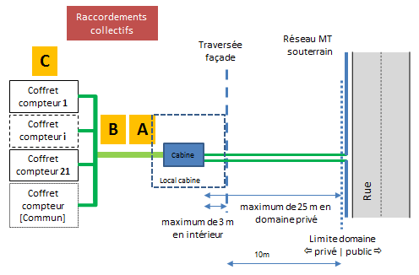

 |  | Schéma, le cas échéant

 |  | #GRD
Offre étude | Unité |  | Quantité | Prix unitaire | Prix
Frais d’étude | pc |  |  |  | 0.00 €
Offre raccordement | Unité |  | Quantité | Prix unitaire | Prix
(A) Accès au réseau | kVA | 34,6 kVA-9,2 kVA = 25,4 kVA |  |  | 0.00 €
 | kVA | 21 compteurs (9,2 kVA/compteur) |  |  | 0.00 €
(B) Branchement | pc | Terme B |  |  | 0.00 €
(C) Comptage | pc | Terme C |  |  | 0.00 €
(D) Divers |  | Néant – conforme au standard |  |  | 0.00 €
(D) Divers
Prix total |  |  |  |  | 0.00 €
Local ou terrain mis à disposition |  |  | Quantité | Prix unitaire | Prix

Total |  |  |  |  | 0.00 €

Travaux exécutés par le demandeur |  |  |  |  |  | #GRD
Tranchée, fourniture et pose des gaines en propriété privée, selon les prescriptions du GRD
Fourniture Local cabine

enlèvement et placement de l'ensemble de comptages + cables (bon enlèvement)
Pose des câbles en privé (BT)
Pose de l'ensemble de comptage

Travaux exécutés par le GRD |  |  |  |  |  | #GRD
Fourniture, pose et enfouissement du câble en domaine public à l’intérieur de la zone d’habitat ou zone d’habitat à caractère rural
Fourniture et tirage du câble en propriété privée
Fourniture et pose de l’équipement de la cabine de distribution dans le local
Raccordement du câble d’alimentation au réseau de distribution
Fourniture et pose du module de comptage et disjoncteur
Accessoires divers (filerie, contacteurs, contact préférentiel, protection mécanique, gaine rétractable, …)

Fourniture du câble en propriété privée
TRX en domaine public
Fourniture du module de comptage et disjoncteur

Commentaires |  |  |  |  |  | #GRD

